26年渠道目标
GMV（国补后） | 552276万
退货率 | 18.25%
GSV（国补后） | 451477万 |  |  |  |  |  |  |  |  |  |  |  | 目标 | 实际 | 差额
 |  |  |  |  |  |  |  |  |  |  | 全渠道合计 |  | 456055695
26年比例 | 年GMV占比 | GMV（剔自补） | 上一版目标渠道拆解退款率 | GSV（剔自补） |  |  |  |  |  |  | 淘系 | 天猫-店铺 | 129147839
淘系 | 33.3% |  | 26.0% |  |  |  |  |  |  |  | 淘系 | 天猫-达播 | 6765798
京东 | 25.9% |  | 10.4% |  |  |  |  |  |  |  | 淘系 | 喵速达 | 0
抖快 | 20.6% |  | 20.7% |  |  |  |  |  |  |  | 淘系 | 天猫超市 | 0
小店 | 7.8% |  | 23.2% |  |  |  |  |  |  |  | 淘系 | 猫宁 | 0
线下 | 12.5% |  | 0.0% |  |  | 2.50% |  |  |  |  | 淘系 | 天猫优品 | 0
汇总 |  |  |  |  |  | 10% |  |  |  |  | 淘系合计 |  | 135931279
 |  |  |  |  |  |  |  |  |  |  | 京东 | 京东自营 | 110583522
 |  |  |  |  |  |  |  |  |  |  | 京东 | 京东POP | 12287057
26年比例 | 年GSV占比 | GSV国补后 | 目标 |  | 250000 | 300000 |  |  |  |  | 商家自有商城 | 商家自有商城_APP | 0
淘系 |  |  |  |  |  |  |  |  |  |  | 微信生态 | 微信视频号 | 5100000
抖音 |  |  | 85981670 |  |  |  |  |  |  |  | 京东+商城+视频号合计 |  | 127972825
PDD |  |  |  |  |  |  |  |  |  |  | 抖音 | 抖音-店铺 | 79140026
得物 |  |  |  |  |  |  |  |  |  |  | 抖音 | 抖音-达播 | 3168241
京东自营 |  |  |  |  |  |  |  |  |  |  | 快手 | 快手-店铺 | 121968
京东POP |  |  |  |  |  |  |  |  |  |  | 快手 | 快手-达播 | 182952
视频号+官网+小程序 |  |  |  |  |  |  |  |  |  |  | 抖快合计 |  | 90101795
快手 |  |  |  |  |  |  |  |  |  |  | 小店 | 东方甄选 | 0
唯品会 |  |  |  |  |  |  |  |  |  |  | 小店 | 小红书 | 0
线下门店-直营 |  |  | 5004000 |  |  |  |  |  |  |  | 小店 | 得物 | 1147500
线下门店-经销 |  |  | 8796000 |  |  |  |  |  |  |  | 小店 | 拼多多 | 30426473
线下渠道 |  |  | 55227566 |  |  |  |  |  |  |  | 小店 | 苏宁 | 0
淘系达播 |  |  |  |  |  |  |  |  |  |  | 小店 | TOB-线上 (影视飓风) | 0
抖音达播 |  |  |  |  |  |  |  |  |  |  | 小店 | 唯品会 | 1704402
合计 |  |  |  |  |  |  |  |  |  |  | 小店合计 |  | 33278375
 |  |  |  |  |  |  |  |  |  |  | 线下 | 经销 | 0
 |  |  |  |  |  |  |  |  |  |  | 线下 | 代销 | 0
 |  |  |  |  |  |  |  |  |  |  | 线下 | 体验店 | 0
 |  |  |  |  |  |  |  |  |  |  | 线下合计 |  | 68771422

售后费用分摊 | 202601 | 202602 | 202603 | 202604 | 202605 | 202606 | 202607 | 202608 | 202609 | 202610 | 202611 | 202612 | 汇总
 | 2113042 | 1381742 | 1077748 | 1658593 | 1424395 | 997887 | 1390333 | 1075635 | 1482157 | 1169906 | 1024701 | 999777 | 15795916

淘系
抖音
PDD
得物
京东自营
京东POP
视频号+官网+小程序
快手
唯品会
线下门店-直营
线下门店-经销
线下渠道
淘系达播
抖音达播
合计

品牌内容费用各渠道分摊
 | 费用汇总： | 202601 | 202602 | 202603 | 202604 | 202605 | 202606 | 202607 | 202608 | 202609 | 202610 | 202611 | 202612 | 汇总
 | 品牌及内容费用 | 381,621 | 1,346,284 | 2,372,202 | 1,332,215 | 5,792,486 | 3,352,298 | 615,703 | 1,065,893 | 850,227 | 3,035,506 | 1,195,813 | 708,003
 | 展会 | 0 | 0 | 64,814 | 54,155 | 115,388 | 101,585 | 65,500 | 90,330 | 72,053 | 121,420 | 91,986 | 0
 | 品牌营销 | 0 | 0 | 0 | 64,986 | 692,329 | 325,071 | 0 | 108,396 | 230,570 | 145,704 | 110,383 | 0
 | 内容素材制作 | 31,802 | 25,890 | 25,926 | 108,310 | 692,329 | 446,973 | 0 | 108,396 | 230,570 | 242,840 | 183,971 | 32,182
 | 公关费用 | 31,802 | 25,890 | 207,406 | 21,662 | 138,466 | 40,634 | 26,200 | 36,132 | 28,821 | 97,136 | 73,588 | 32,182
 | 达人种草、样机及加热 | 318,018 | 1,294,503 | 2,074,057 | 1,083,101 | 4,153,974 | 2,438,035 | 524,002 | 722,639 | 288,213 | 2,428,405 | 735,885 | 643,639
 | 淘系品专 | 146,616 | 146,616 | 146,616 | 146,616 | 146,616 | 146,616 | 146,616 | 146,616 | 146,616 | 146,616 | 146,616 | 146,616
 | 京东品专 | 34,415 | 34,415 | 34,415 | 34,415 | 34,415 | 34,415 | 34,415 | 34,415 | 34,415 | 34,415 | 34,415 | 34,415
 | 抖音品专 | 28,164 | 28,164 | 28,164 | 28,164 | 28,164 | 28,164 | 28,164 | 28,164 | 28,164 | 28,164 | 28,164 | 28,164
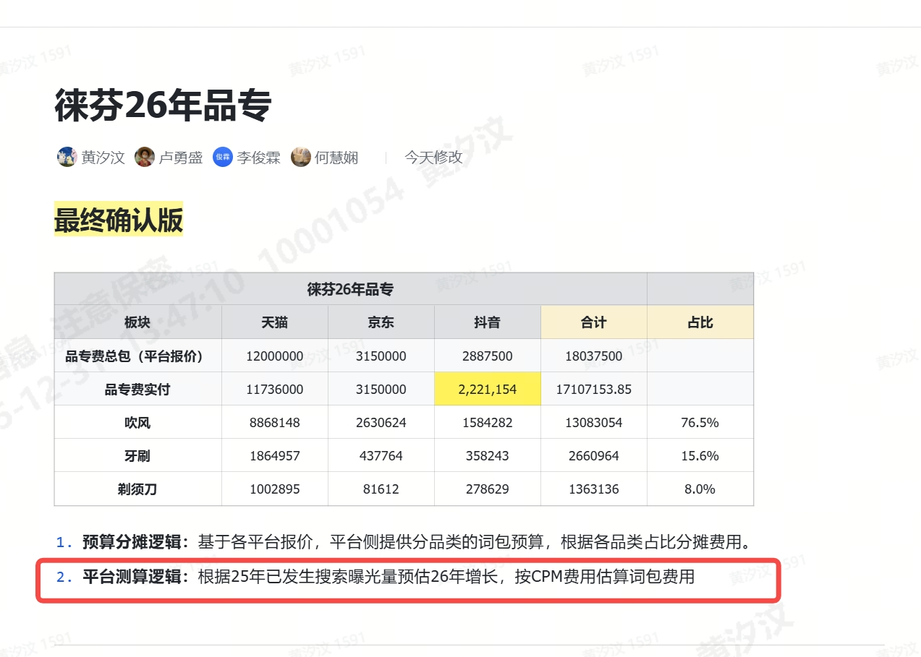
淘系 | 品牌及内容费用
28.66% | 展会
 | 品牌营销
 | 内容素材制作
 | 公关费用
 | 达人种草、样机及加热

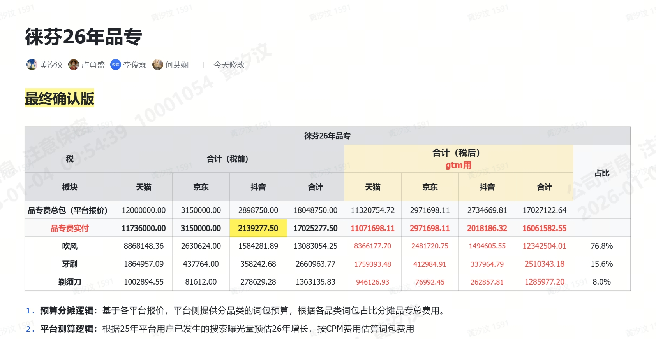
抖音 | 品牌及内容费用
19.08% | 展会
 | 品牌营销
 | 内容素材制作
 | 公关费用
 | 达人种草、样机及加热

PDD | 品牌及内容费用
6.75% | 展会
 | 品牌营销
 | 内容素材制作
 | 公关费用
 | 达人种草、样机及加热

得物 | 0.25%
 | 品牌及内容费用
 | 展会
 | 品牌营销
 | 内容素材制作
 | 公关费用
 | 达人种草、样机及加热

京东自营 | 23.34%
 | 品牌及内容费用
 | 展会
 | 品牌营销
 | 内容素材制作
 | 公关费用
 | 达人种草、样机及加热

京东POP | 2.73%
 | 品牌及内容费用
 | 展会
 | 品牌营销
 | 内容素材制作
 | 公关费用
 | 达人种草、样机及加热

视频号+官网+小程序 | 1.13%
 | 品牌及内容费用
 | 展会
 | 品牌营销
 | 内容素材制作
 | 公关费用
 | 达人种草、样机及加热

快手 | 0.08%
 | 品牌及内容费用
 | 展会
 | 品牌营销
 | 内容素材制作
 | 公关费用
 | 达人种草、样机及加热

唯品会 | 0.38%
 | 品牌及内容费用
 | 展会
 | 品牌营销
 | 内容素材制作
 | 公关费用
 | 达人种草、样机及加热

线下门店-直营 | 1.11%
 | 品牌及内容费用
 | 展会
 | 品牌营销
 | 内容素材制作
 | 公关费用
 | 达人种草、样机及加热

线下门店-经销 | 1.95%
 | 品牌及内容费用
 | 展会
 | 品牌营销
 | 内容素材制作
 | 公关费用
 | 达人种草、样机及加热

线下渠道 | 12.26%
 | 品牌及内容费用
 | 展会
 | 品牌营销
 | 内容素材制作
 | 公关费用
 | 达人种草、样机及加热

淘系达播 | 1.50%
 | 品牌及内容费用
 | 展会
 | 品牌营销
 | 内容素材制作
 | 公关费用
 | 达人种草、样机及加热

抖音达播 | 0.77%
 | 品牌及内容费用
 | 展会
 | 品牌营销
 | 内容素材制作
 | 公关费用
 | 达人种草、样机及加热

